Erläuterung
 |  |  |  |  | © Jens Huthmann IT-Dienstleistungen
 | TEILERGEBNIS-Funktion

 | Die TEILERGEBNIS-Funktion ist sicherlich die flexibelste Funktion im Reigen der statistischen Funktionen.
 | Sie ersetzt schlichtweg 11 (respektive 22) andere Funktionen.
 | Insbesondere im Zusammnahng mit großen (und gefilterten Listen) ist sie gradezu unverzichtbar hilfreich!

 | Die TEILERGEBNIS-Funktion fast die sichtbaren Zellen eines Bereichs zusammen.
 | Anders ausgedrückt, ignoriert sie ausgeblendete Zellen im Bereich.
 | …allerdings ist das noch nicht die ganze Wahrheit!

 | Ihre Syntax ist simpel und schnell erklärt:

 | =TEILERGEBNIS(Funktion; Bezug1; ….)
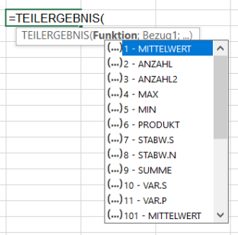
 | Die Parameter:

 | Funktion | Funktion bestimmt die mathematische Funktion, mit der die Bereiche zusammengefasst werden.
 |  | Dies geschieht mittels Funktions-Nummer:

 |  | FunktionsNr. | Funktion
 |  | 1 | MITTELWERT
 |  | 2 | ANZAHL
 |  | 3 | ANZAHL2
 |  | 4 | MAX
 |  | 5 | MIN
 |  | 6 | PRODUKT | bezieht ausgeblendete Werte ein
 |  | 7 | STABW
 |  | 8 | STABWN
 |  | 9 | SUMME
 |  | 10 | VARIANZ
 |  | 11 | VARIANZEN
 |  | 101 | MITTELWERT
 |  | 102 | ANZAHL
 |  | 103 | ANZAHL2
 |  | 104 | MAX
 |  | 105 | MIN
 |  | 106 | PRODUKT | ignoriert ausgeblendete Werte
 |  | 107 | STABW
 |  | 108 | STABWN
 |  | 109 | SUMME
 |  | 110 | VARIANZ
 |  | 111 | VARIANZEN

 | Bezug | Der Zellbereich, über den die Zusammenfassung erzeugt werden soll. Z.B. "A3:A32".
 |  | Wie bei den bekannten Funktionen SUMME / ANZAHL /MITTELWERT etc. können mit weiteren (semikolongetrennten Bezügen)
 |  | bis zu 254 Bereiche zusammengefasst werden.

 |  | Kurz ausgedrückt: Diese Funktion ist identisch mit SUMME / ANZAHL / MITTWELWERT, nur das der zusätzliche Parameter "Funktion"
 |  | bestimmt, wie zusammengefasst werden soll.

 |  | Die Beispiele der nachfolgenden Tabellen erläutern den Praxisbezug.
 |  | Ich empfehle, die nachfolgenden Tabellenblätter in ihrer Reihenfolge zu bearbeiten. Die Beispiele sind didaktisch aufbauend aufbereitet!

Beispiel 2
TEILERGBENIS in erweitertem Zusammenhang

Stellen Sie sich vor, eine Liste enthält weit mehr Artikelgruppen als in diesem Beispiel.
Das manuelle Erstellen von Zwischensummen wäre sehr zeitaufwenig und mühsam.

EXCEL aber enthält eine Funktionaliät, die uns diese Arbeit abnimmt:
Sie finden einen Befehl "Teilergebnisse" im Menü <DATEN / Gliederung>

Doch bevor wir diesen Befehl nutzen können, müssen wir die Liste zunächst nach der/den Spalten sortieren, nach denen wir zusamenfassen möchten.
In unserem Beispiel "Artikelgruppe".

 | Sortiert

 | Artikelgruppe | Artikel | Umsatz | Kosten | Marge
 | Foto | Kameratasche "Paparazzi!" | 980.00 € | 412.00 € | 568.00 €
 | Foto | Nicon Z1 | 4,500.00 € | 2,156.00 € | 2,344.00 €
 | Foto | Nicon Zoom 2,8 70-200 mm | 8,945.00 € | 4,266.00 € | 4,679.00 €
 | Haushalt | Dunstabzugshaube "DEZ" Ibel 120 | 6,500.00 € | 2,895.00 € | 3,605.00 €
 | Haushalt | Kondenstrockner "SCHRUMP" F 192123 | 8,400.00 € | 4,103.00 € | 4,297.00 €
 | Haushalt | Waschmaschine "SOCKEAT" 122 | 9,800.00 € | 4,255.00 € | 5,545.00 €
 | TV | "SUNGSAM" 4580 TV QLED 55" | 24,500.00 € | 8,450.00 € | 16,050.00 €
 | TV | SATRECEIVER "Sky 2022" | 10,200.00 € | 4,250.00 € | 5,950.00 €
 | TV | TV "GLOTZ" E 9913-1 32" | 9,500.00 € | 4,899.00 € | 4,601.00 €

Setzen Sie sich auf eine beliebige Zelle innerhalb der Liste und rufen <DATEN / Gliederung / Teilergebnis> auf.
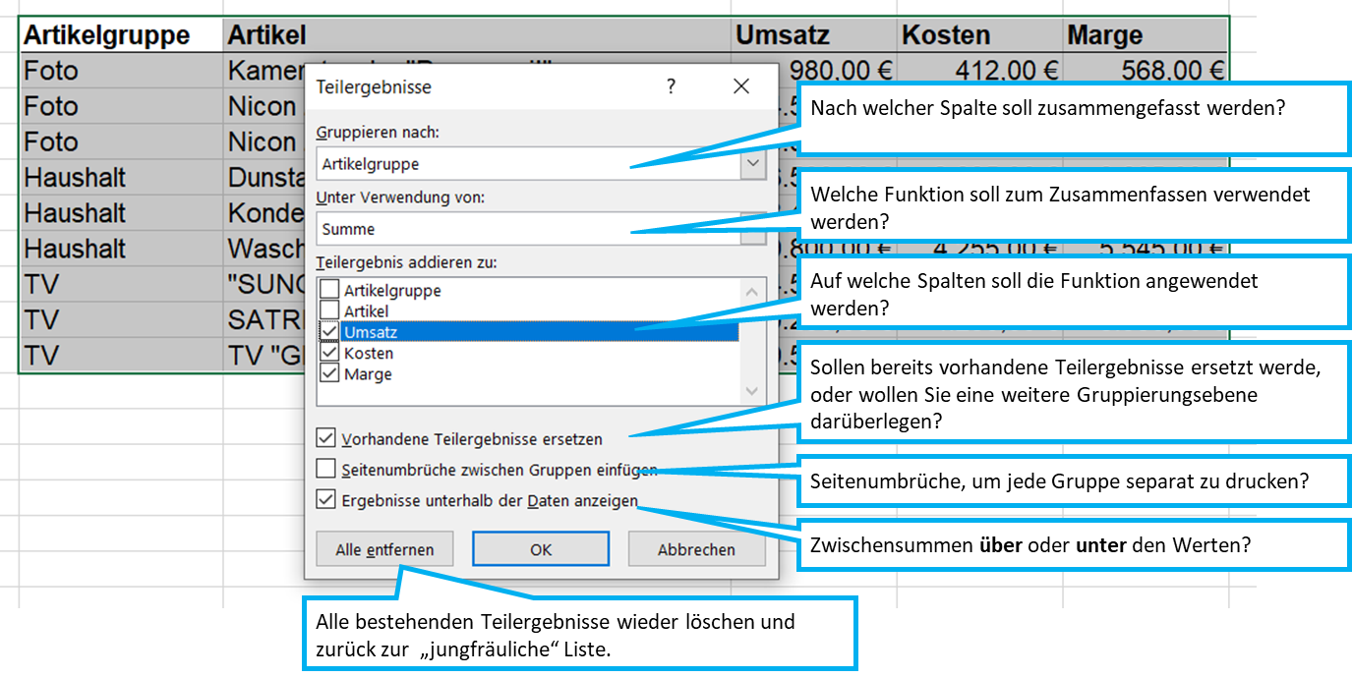

Analysieren Sie das Resultat!

 | Artikelgruppe | Artikel | Umsatz | Kosten | Marge
 | Foto | Kameratasche "Paparazzi!" | 980.00 € | 412.00 € | 568.00 €
 | Foto | Nicon Z1 | 4,500.00 € | 2,156.00 € | 2,344.00 €
 | Foto | Nicon Zoom 2,8 70-200 mm | 8,945.00 € | 4,266.00 € | 4,679.00 €
 | Foto Ergebnis |  | 14,425.00 € | 6,834.00 € | 7,591.00 €
 | Haushalt | Dunstabzugshaube "DEZ" Ibel 120 | 6,500.00 € | 2,895.00 € | 3,605.00 €
 | Haushalt | Kondenstrockner "SCHRUMP" F 192123 | 8,400.00 € | 4,103.00 € | 4,297.00 €
 | Haushalt | Waschmaschine "SOCKEAT" 122 | 9,800.00 € | 4,255.00 € | 5,545.00 €
 | Haushalt Ergebnis |  | 24,700.00 € | 11,253.00 € | 13,447.00 €
 | TV | "SUNGSAM" 4580 TV QLED 55" | 24,500.00 € | 8,450.00 € | 16,050.00 €
 | TV | SATRECEIVER "Sky 2022" | 10,200.00 € | 4,250.00 € | 5,950.00 €
 | TV | TV "GLOTZ" E 9913-1 32" | 9,500.00 € | 4,899.00 € | 4,601.00 €
 | TV Ergebnis |  | 44,200.00 € | 17,599.00 € | 26,601.00 €
 | Gesamtergebnis |  | 83,325.00 € | 35,686.00 € | 47,639.00 €

